Sheet1
Наименование | Разработка (Develop) | Отладка + тестирование (Preview) | Введение в эксплуатацию (Product) | Срок реализации, рабочие дни | Срок реализации, календарные дни | Срок реализации, рабочие часы
Оформление паспорта проекта |  |  | 1 | 1 | 2 | 8
Предпроектное обследование |  |  | 9 | 9 | 14 | 72
Разработка базового дизайна, функционала и алгоритма работы | 15 | 2 |  | 17 | 25 | 136

Разработка 1 модуля: Личный кабинет | 25 | 2 | 5 | 32 | 48 | 256

Разработка 2 модуля: Управление проектами |  | 2 | 5 | 7 | 11 | 56
2 модуль: Добавление, чтение, изменение и удаление рац предложений | 10 |  |  | 10 | 15 | 80
2 модуль: Создание шаблонов рац предложений | 5 |  |  | 5 | 8 | 40
2 модуль: Комментирование, модерация и рейтинг | 5 |  |  | 5 | 8 | 40
2 модуль: Списки лидеров и зал славы, глобальные рейтинги участников, система оценок и поощрений | 5 |  |  | 5 | 8 | 40

Разработка 3 модуля: Бережливое производство |  | 2 | 5 | 7 | 11 | 56
2 модуль: Добавление, чтение, изменение и удаление рац предложений | 3 |  |  | 3 | 5 | 24
2 модуль: Создание шаблонов рац предложений | 1 |  |  | 1 | 2 | 8
2 модуль: Комментирование, модерация и рейтинг | 1 |  |  | 1 | 2 | 8
2 модуль: Списки лидеров и зал славы, глобальные рейтинги участников, система оценок и поощрений | 1 |  |  | 1 | 2 | 8

Завершение проекта. |  |  | 1 | 1 | 2 | 8
Итого | 71 | 8 | 25 | 104 | 153 | 832

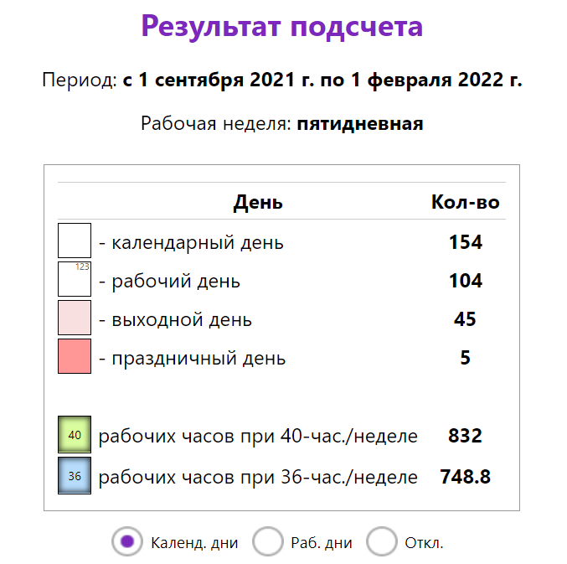
 | № | Этап | Срок | Количество рабочих дней | Результат этапа
 | 1 | Подготовка паспорта проекта | 1.09.2021 | 1 | Готовый паспорт проект
 | 2 | Предпроектное обследование | 13.09.2021 | 9 | Собранная информация
 | 3 | Разработка базового дизайна, функционала и алгоритма работы | 6.10.2021 | 17 | Базовый функционал работы системы
 | 4 | Разработка 1 модуля: Личный кабинет | 19.11.2021 | 32 | Разработанный модуль «личного кабинета»
 | 5 | Разработка 2 модуля: Управление проектами | 7.01.2021 | 24 | Разработанный модуль «управления проектами»
 | 6 | Разработка продвинутого дизайна, функционала и алгоритма работы | 14.01.2021 | 5 | Продвинутый функционал работы системы
 | 7 | Введение 1 и 2 модуля в эксплуатацию | 20.01.2021 | 5 | Введённая в работу система из двух модулей
 | 8 | Разработка 3 модуля: Бережливое производство | 26.01.2021 | 5 | Разработанный модуль «бережливое производство»
 | 9 | Введение 1, 2 и 3 модуля в эксплуатацию | 31.01.2021 | 5 | Введённая в работу система из трёх модулей
 | 10 | Завершение проекта | 1.02.2021 | 1 | Итоговый отчет проекта
 | 11 | Итого | 1.09.2021- 1.02.2022 | 104 | Внедрённая рабочая система

